実績報告様式．20230331時点
福島県高齢福祉課
担当 小幡、阿部 行
FAX ０２４－５２１－７７４８
メール koureizaitaku@pref.fukushima.lg.jp
報告期限
令和５年５月２２日（月） まで

抗原定性検査キット使用実績報告書

 | ●令和５年３月３１日時点
 | 所在市町村 | 施設名 | 抗原定性検査キット 使用数 | うち検査結果による 陽性判定数

 | ※本報告は、県が令和４年６月～９月中に三次にわたって募集を行い、配付した抗原定性検査キットの実績報告となります。

 | ※県が令和４年６月～９月中に三次にわたって募集を行い、配付した抗原定性検査キットは以下、２種類の検査キットです。

 | ●㈱ミズホメディー クイック チェイサー SARS-COV-2
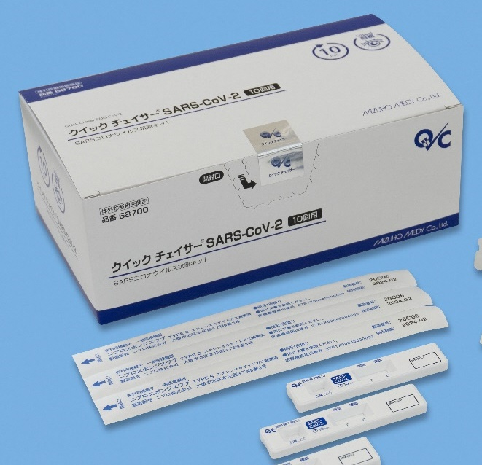

 | ●デンカ(株) クイックナビCOVID19Ag
